Sheet1
inchikey | smiles | validation_PCA_x | validation_PCA_x_x | validation_PCA_x_y | validation_PCA_y | validation_PCA_y_x | validation_PCA_y_y | ΔΔG.expt._x | ΔΔG.expt._x_x | ΔΔG.expt._x_y | ΔΔG.expt._y | ΔΔG.expt._y_x | ΔΔG.expt._y_y | ROMol
CKGKXGQVRVAKEA-UHFFFAOYSA-N | C(=O)(c1c(C)cccc1)c2ccccc2 | 0 | -0.3320608139 | 0.0074967830442 | 0 | 0.0074967830442 | -1.9282264709 | 0 | -1.1936861961 | 0 | 0 | 0 | -1.9867180761 | 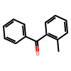
WYJOVVXUZNRJQY-UHFFFAOYSA-N | C(=O)(C1=CC=CS1)C | 0 | 2.1257419586 | 1.5988235474 | 0 | 1.5988235474 | 0.5418510437 | 0 | 2.0441024541 | 1.5252333568 | 0 | 1.5252333568 | 3.170636657 | 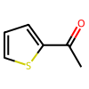
RIFKADJTWUGDOV-UHFFFAOYSA-N | C1CCCCC1C(=O)C | 0 | 0.94183015823 | 1.6129333973 | 0 | 1.6129333973 | 0.30528306961 | 0 | 1.2782511679 | 0.26265964192 | 0 | 0.26265964192 | 1.5048459457 | 
KWOLFJPFCHCOCG-UHFFFAOYSA-N | c1ccccc1C(=O)C | 0 | 2.5048308372 | 1.592243433 | 0 | 1.592243433 | 0.46076834202 | 0 | 2.204267981 | 2.2677835484 | 0 | 2.2677835484 | 3.170636657 | 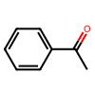
KRIOVPPHQSLHCZ-UHFFFAOYSA-N | c1ccccc1C(=O)CC | 0 | 1.575124383 | 1.0526328087 | 0 | 1.0526328087 | 0.94284850359 | 0 | 2.1394095156 | 2.1179280708 | 0 | 2.1179280708 | 3.170636657 | 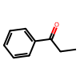
NTPLXRHDUXRPNE-UHFFFAOYSA-N | C(=O)(c1ccc(OC)cc1)C | 0 | 2.0103931427 | 1.301877737 | 0 | 1.301877737 | 0.96059769392 | 0 | 2.6650201801 | 1.3158029177 | 0 | 1.3158029177 | 3.170636657 | 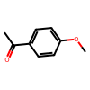
BAYUSCHCCGXLAY-UHFFFAOYSA-N | C(=O)(c1cc(OC)ccc1)C | 0 | 2.1776723862 | 0.27481752634 | 0 | 0.27481752634 | 0.92708015442 | 0 | 2.4648917419 | 1.8080409436 | 0 | 1.8080409436 | 3.170636657 | 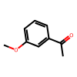
XSAYZAUNJMRRIR-UHFFFAOYSA-N | C(=O)(c1cc2ccccc2cc1)C | 0 | 1.5687508583 | 0.35555645823 | 0 | 0.35555645823 | 0.66362214088 | 0 | 2.2924378284 | 2.2933470047 | 0 | 2.2933470047 | 2.752430839 | 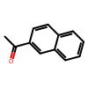
DWPLEOPKBWNPQV-UHFFFAOYSA-N | C(=O)(c1c(OC)cccc1)C | 0 | 1.8408769369 | 1.2533550262 | 0 | 1.2533550262 | 0.40973988175 | 0 | 2.0475611723 | 2.0651795675 | 0 | 2.0651795675 | 1.9036224638 | 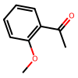
CBOPQVXWIKRPKD-UHFFFAOYSA-N | O=C1C(C2=CC=CC=C2)(C3=CC=CC=C3)CCC1 | 0.78808003664 | 0 | 0 | 1.5196244717 | 0 | 0 | 1.9795143893 | 0 | 0 | 2.2692036612 | 0 | 0 | 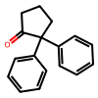
PJGSXYOJTGTZAV-UHFFFAOYSA-N | CC(C)(C)C(=O)C | 0.44305500388 | 0 | 0 | 0.5229820013 | 0 | 0 | 2.246028559 | 0 | 0 | 1.8080409436 | 0 | 0 | 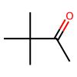
XHLHPRDBBAGVEG-UHFFFAOYSA-N | c12ccccc1CCCC2(=O) | 2.1946868896 | 0 | 0 | 1.222515583 | 0 | 0 | 1.328058043 | 0 | 0 | 1.3322812033 | 0 | 0 | 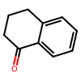
QQXJNLYVPPBERR-UHFFFAOYSA-N | c1ccccc1C(=O)CCCCCCCCC | 1.4649107456 | 0 | 0 | 1.0423498154 | 0 | 0 | 2.4648917419 | 0 | 0 | 1.8080409436 | 0 | 0 | 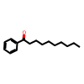
UPEUQDJSUFHFQP-UHFFFAOYSA-N | c1ccccc1C#CC(=O)C | 1.2602177858 | 0 | 0 | 0.3846373558 | 0 | 0 | -0.85803100151 | 0 | 0 | -0.21040864591 | 0 | 0 | 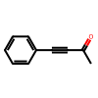
AOOHPXMHKBITKB-UHFFFAOYSA-N | O=C(C#CC1=CC=CC=C1)C(C)C | 0.68880099058 | 0 | 0 | -0.36614194512 | 0 | 0 | -1.6809370434 | 0 | 0 | -0.58249687857 | 0 | 0 | 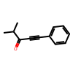
QNXSIUBBGPHDDE-UHFFFAOYSA-N | c12ccccc1CCC2(=O) | 1.7123821974 | 0 | 0 | 1.4650397301 | 0 | 0 | 2.3135049909 | 0 | 0 | 2.136803751 | 0 | 0 | 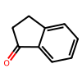
XAJIQJSLJKBJTP-UHFFFAOYSA-N | O=C(C#CC1=CC=CC=C1)CC | 1.1293969154 | 0 | 0 | -0.38050198555 | 0 | 0 | -1.3305599313 | 0 | 0 | -0.28395371279 | 0 | 0 | 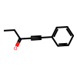
IMACFCSSMIZSPP-UHFFFAOYSA-N | ClCC(=O)c1ccccc1 | -1.4751369953 | 0 | 0 | -0.45702826977 | 0 | 0 | -2.2620870691 | 0 | 0 | -1.8080409436 | 0 | 0 | 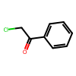
KTJRGPZVSKWRTJ-UHFFFAOYSA-N | O=C(c1ccccc1)CCCl | 1.0982600451 | 0 | 0 | 0.74430167675 | 0 | 0 | 1.8884601352 | 0 | 0 | 2.0651795675 | 0 | 0 | 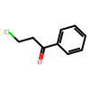
SYBYTAAJFKOIEJ-UHFFFAOYSA-N | C(=O)(C(C)C)C | 0.62354958057 | 0 | 0 | 1.7073709965 | 0 | 0 | 0.9955848522 | 0 | 0 | 0.32734896218 | 0 | 0 | 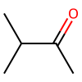
PIMNFNXBTGPCIL-UHFFFAOYSA-N | Brc1ccccc1C(=O)C | 1.5900105238 | 0 | 0 | 0.75201034546 | 0 | 0 | 2.6123517971 | 0 | 0 | 2.3311614404 | 0 | 0 | 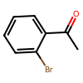
BWHOZHOGCMHOBV-BQYQJAHWSA-N | c1ccccc1/C=C/C(=O)C | 0.75091123581 | 0 | 0 | -0.38425162435 | 0 | 0 | 1.1124227299 | 0 | 0 | 2.5065284267 | 0 | 0 | 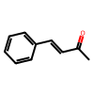
WYECURVXVYPVAT-UHFFFAOYSA-N | c1cc(Br)ccc1C(=O)C | 0.37910479307 | 0 | 0 | -0.046802874655 | 0 | 0 | 2.0651795675 | 0 | 0 | 3.170636657 | 0 | 0 | 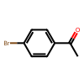
DWFDQVMFSLLMPE-UHFFFAOYSA-N | C(=O)(c1c(F)cccc1)c2ccccc2 | -0.087134614587 | 0 | 0 | -0.23908673227 | 0 | 0 | -0.34120244521 | 0 | 0 | -3.170636657 | 0 | 0 | 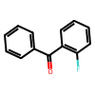
BSMGLVDZZMBWQB-UHFFFAOYSA-N | c1ccccc1C(=O)C(C)C | 0.69213497639 | 0 | 0 | 0.19546368718 | 0 | 0 | 1.453139525 | 0 | 0 | 3.170636657 | 0 | 0 | 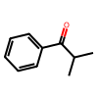
VMHYWKBKHMYRNF-UHFFFAOYSA-N | C(=O)(c1c(Cl)cccc1)c2ccccc2 | 0.27185764909 | 0 | 0 | -0.11097311974 | 0 | 0 | -0.17925860264 | 0 | 0 | -2.5065284267 | 0 | 0 | 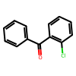
CSUUDNFYSFENAE-UHFFFAOYSA-N | C(=O)(c1c(OC)cccc1)c2ccccc2 | 0.18661171198 | 0 | 0 | -0.11925827712 | 0 | 0 | 0 | 0 | 0 | -3.170636657 | 0 | 0 | 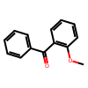
YRNDGUSDBCARGC-UHFFFAOYSA-N | COCC(=O)c1ccccc1 | -1.0725226402 | 0 | 0 | -0.45676374435 | 0 | 0 | -1.8080409436 | 0 | 0 | -2.1944367904 | 0 | 0 | 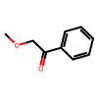
ZDPAWHACYDRYIW-UHFFFAOYSA-N | C(=O)(c1ccc(F)cc1)C | 0.76971918344 | 0 | 0 | 1.7580275536 | 0 | 0 | 2.5065284267 | 0 | 0 | 2.1068162523 | 0 | 0 | 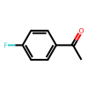
GNKZMNRKLCTJAY-UHFFFAOYSA-N | C(=O)(c1ccc(C)cc1)C | 1.2309918404 | 0 | 0 | 2.1482396126 | 0 | 0 | 2.752430839 | 0 | 0 | 2.0268088631 | 0 | 0 | 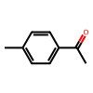
YXWWHNCQZBVZPV-UHFFFAOYSA-N | C(=O)(c1c(C)cccc1)C | 0.92823863029 | 0 | 0 | 1.6542925835 | 0 | 0 | 3.170636657 | 0 | 0 | 1.8019070922 | 0 | 0 | 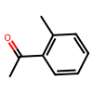
JYAQYXOVOHJRCS-UHFFFAOYSA-N | C(=O)(c1cc(Br)ccc1)C | 1.333185792 | 0 | 0 | 1.7740728855 | 0 | 0 | 3.170636657 | 0 | 0 | 2.2924378284 | 0 | 0 | 